01_BOM_DUZELTILDI
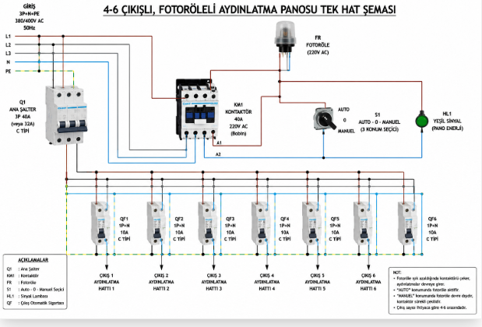
Артикул | Номенклатура | Miktar | Birim | Marka/Tedarikçi | ЦЕНА | СУММ.
 | ЩО-ФР-6 | 1.00 | компл. | TEKLED ELECTRIC | 168,475.00 | 168,475.00
 |  |  |  |  |  | 168,475

